Feuil1
 |  | Epochs : 150
 |  | Batch_size : 70
 |  | Validation_split : 0,1

 |  | Pas de preprocessing |  | Scaling |  | Standardisation
 | 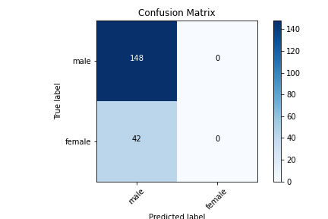 Pas de balancing | CNN_1
 |  | 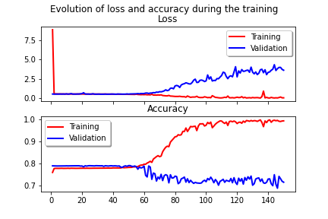 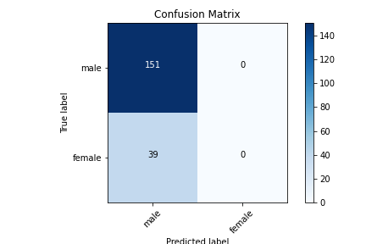 |  | 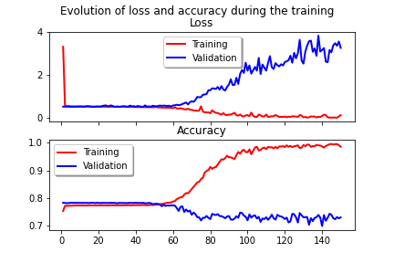  |  | 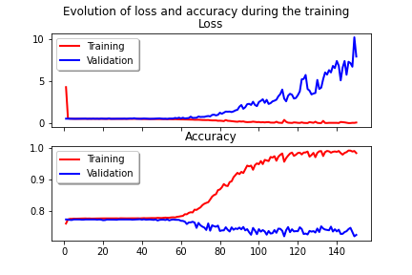
 |  | Accuracy = 77,89 | AUROC = 0,5 | Accuracy = 77,47 | AUROC = 0,5 | Accuracy = 78,95 | AUROC = 0,5
 |  |  | F1 (macro) = 0,44 |  | F1 (macro) = 0,44 |  | F1 (macro) = 0,44
 |  |  | F1(weighted) = 0,68 |  | F1(weighted) = 0,70 |  | F1(weighted) = 0,70
 |  | CNN_4
 |  | 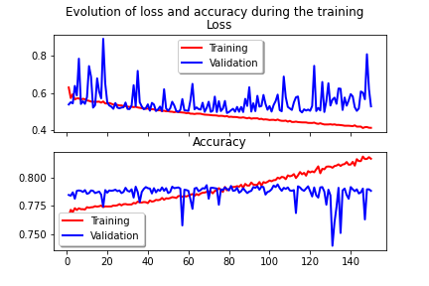  |  | 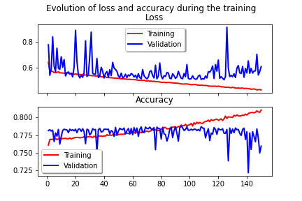 |  | 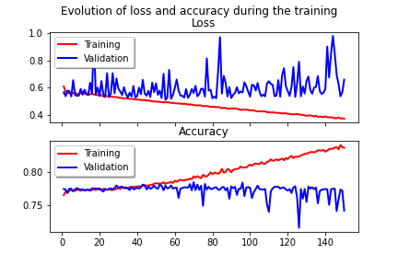
 |  | Accuracy = 77,89 | AUROC = 0,5 | Accuracy = 80 | AUROC = 0,51 | Accuracy = 78,95 | AUROC = 0,5
 |  |  | F1 (macro) = 0,44 |  | F1 (macro) = 0,47 |  | F1 (macro) = 0,44
 |  |  | F1(weighted) = 0,68 |  | F1(weighted) = 0,72 |  | F1(weighted) = 0,70

 |  | CNN_5
 |  | 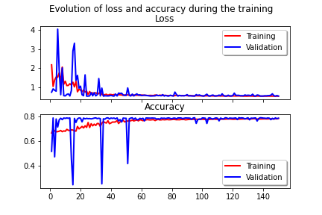 |  | 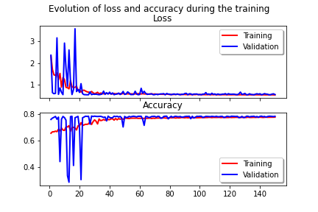 |  | 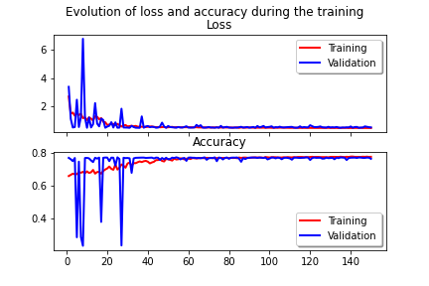
 |  | Accuracy = 77,89 | AUROC = 0,5 | Accuracy = 79,47 | AUROC = 0,5 | Accuracy = 76,84 | AUROC = 0,49
 |  |  | F1 (macro) = 0,44 |  | F1 (macro) = 0,44 |  | F1 (macro) = 0,43
 |  |  | F1(weighted) = 0,68 |  | F1(weighted) = 0,70 |  | F1(weighted) = 0,69

 | 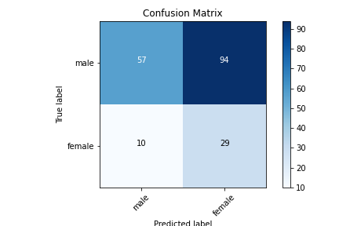 Remove | CNN_1
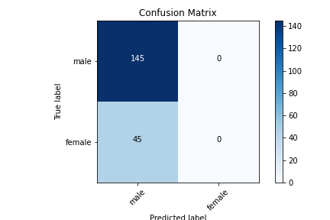 |  | 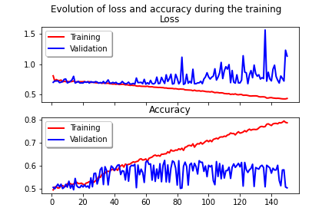 |  | 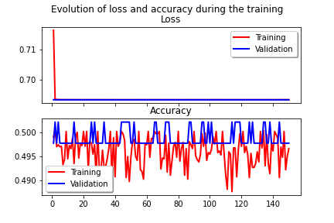
 |  | Accuracy = 76,32 | AUROC = 0,5 | Accuracy = 79,47 | AUROC = 0,5 | Accuracy = 72,63 | AUROC = 0,53
 |  |  | F1 (macro) = 0,43 |  | F1 (macro) = 0,44 |  | F1 (macro) = 0,53
 |  |  | F1(weighted) = 0,66 |  | F1(weighted) = 0,70 |  | F1(weighted) = 0,72
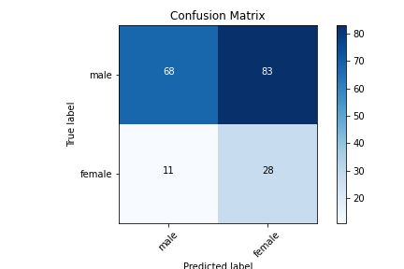
 |  | CNN_4
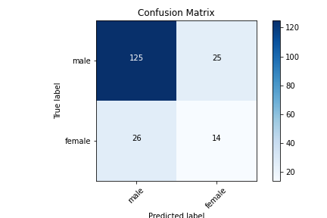 |  | 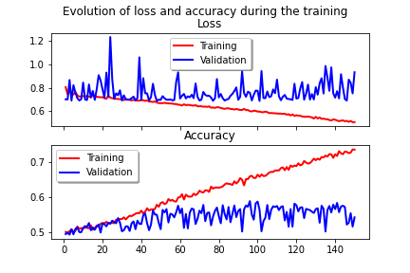 |  | 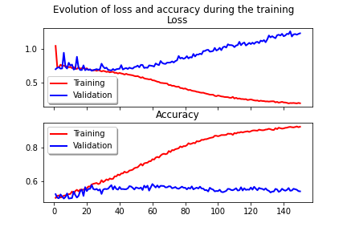 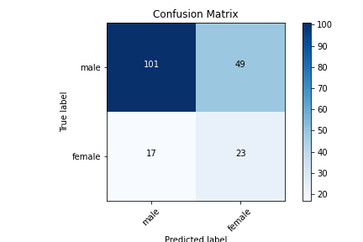 |  | 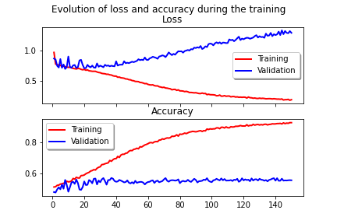
 |  | Accuracy = 73,16 | AUROC = 0,59 | Accuracy = 50,53 | AUROC = 0,58 | Accuracy = 65,26 | AUROC = 0,62
 |  |  | F1 (macro) = 0,59 |  | F1 (macro) = 0,48 |  | F1 (macro) = 0,58
 |  |  | F1(weighted) = 0,73 |  | F1(weighted) = 0,55 |  | F1(weighted) = 0,68
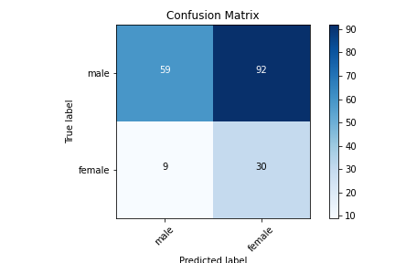
 |  | CNN_5
 |  | 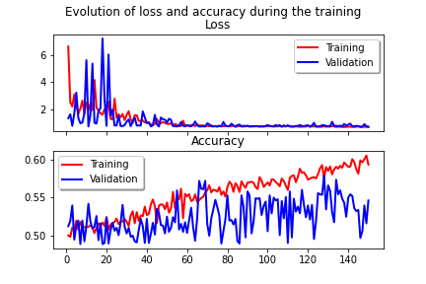 |  | 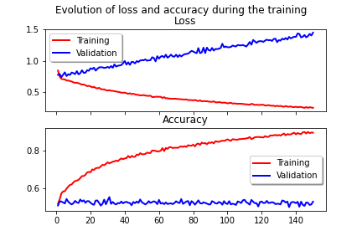 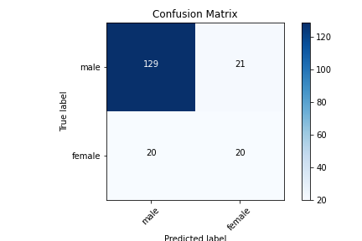 |  | 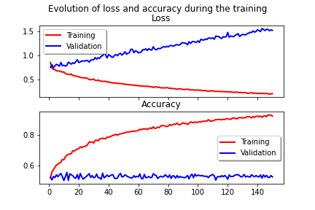
 |  | Accuracy = 45,26 | AUROC = 0,56 | Accuracy = 46,84 | AUROC = 0,58 | Accuracy = 78,42 | AUROC = 0,68
 |  |  | F1 (macro) = 0,44 |  | F1 (macro) = 0,46 |  | F1 (macro) = 0,68
 |  |  | F1(weighted) = 0,49 |  | F1(weighted) = 0,50 |  | F1(weighted) = 0,79

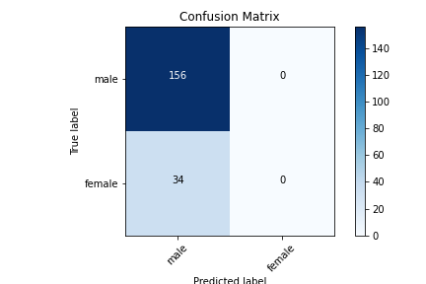
 | 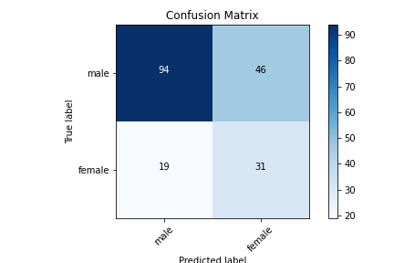 Duplicate/remove | CNN_1
 |  | 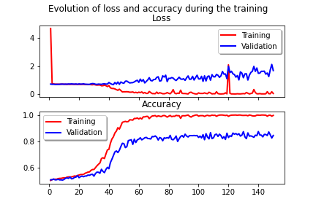 |  | 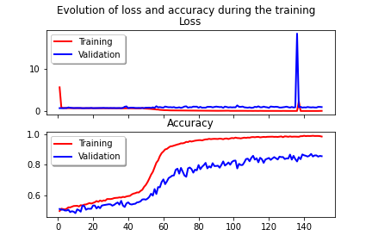 |  | 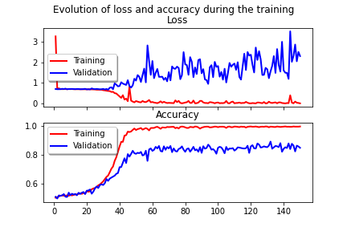
 |  | Accuracy = 76,84 | AUROC = 0,51 | Accuracy = 78,95 | AUROC = 0,5 | Accuracy = 75,79 | AUROC = 0,5
 |  |  | F1 (macro) = 0,46 |  | F1 (macro) = 0,44 |  | F1 (macro) = 0,43
 |  |  | F1(weighted) = 0,68 |  | F1(weighted) = 0,70 |  | F1(weighted) = 0,65
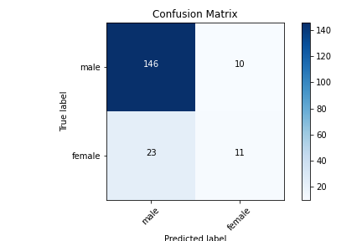
 |  | CNN_4
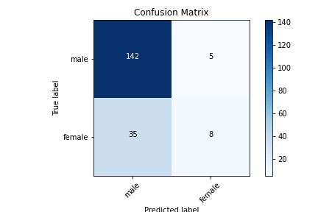 |  | 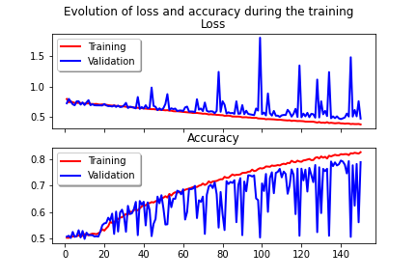  |  | 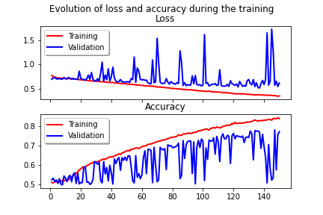 |  | 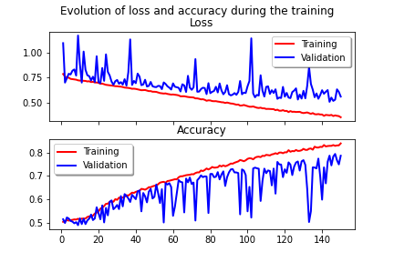
 |  | Accuracy = 78,95 | AUROC = 0,58 | Accuracy = 71,05 | AUROC = 0,55 | Accuracy = 82,63 | AUROC = 0,63
 |  |  | F1 (macro) = 0,58 |  | F1 (macro) = 0,55 |  | F1 (macro) = 0,65
 |  |  | F1(weighted) = 0,74 |  | F1(weighted) = 0,71 |  | F1(weighted) = 0,81
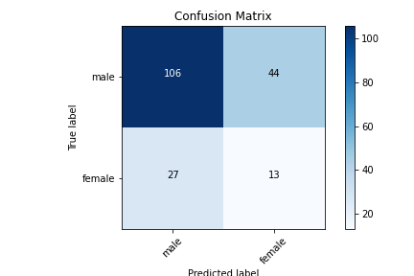
 |  | CNN_5
 |  | 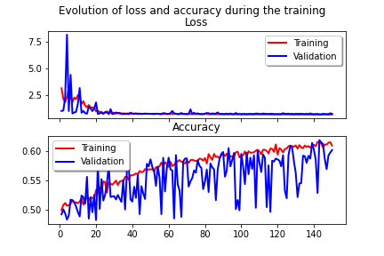 |  | 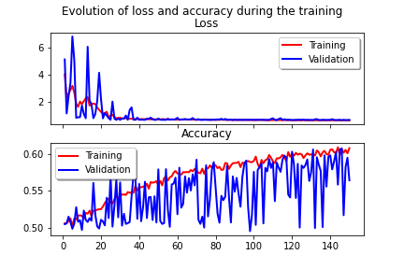 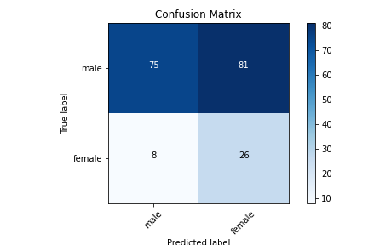 |  | 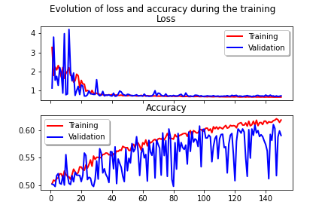
 |  | Accuracy = 65,79 | AUROC = 0,65 | Accuracy = 62,63 | AUROC = 0,52 | Accuracy = 53,16 | AUROC = 0,62
 |  |  | F1 (macro) = 0,62 |  | F1 (macro) = 0,51 |  | F1 (macro) = 0,50
 |  |  | F1(weighted) = 0,68 |  | F1(weighted) = 0,65 |  | F1(weighted) = 0,58


 | Remove/SMOTE | CNN_1
 |  | 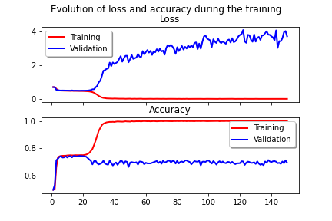  |  | 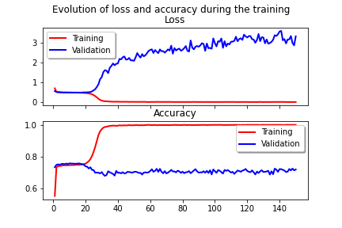 |  | 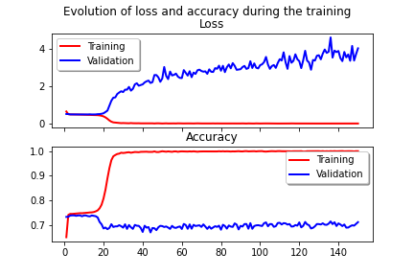
 |  | Accuracy = 78,95 | AUROC = 0,5 | Accuracy = 76,32 | AUROC = 0,50 | Accuracy = 80,53 | AUROC = 0,5
 |  |  | F1 (macro) = 0,44 |  | F1 (macro) = 0,43 |  | F1 (macro) = 0,45
 |  |  | F1(weighted) = 0,70 |  | F1(weighted) = 0,67 |  | F1(weighted) = 0,72
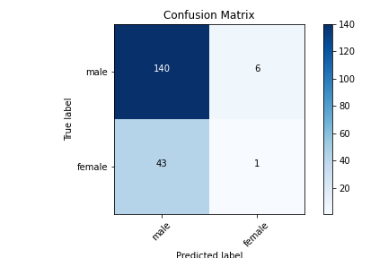

 |  | CNN_4
 |  | 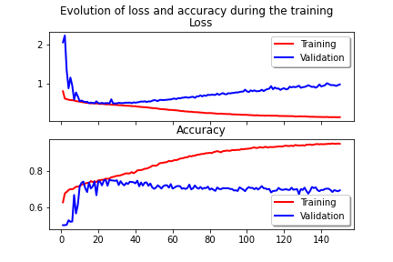 |  | 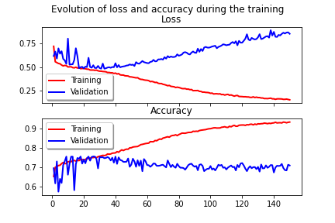 |  | 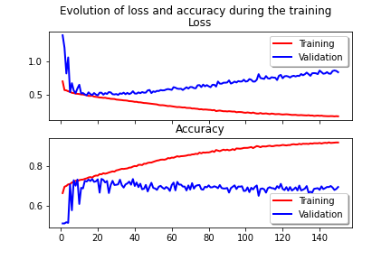
 |  | Accuracy = 78,95 | AUROC = 0,52 | Accuracy = 74,21 | AUROC = 0,49 | Accuracy = 80,0 | AUROC = 0,55
 |  |  | F1 (macro) = 0,49 |  | F1 (macro) = 0,45 |  | F1 (macro) = 0,55
 |  |  | F1(weighted) = 0,71 |  | F1(weighted) = 0,66 |  | F1(weighted) = 0,75


 |  | CNN_5
 |  | 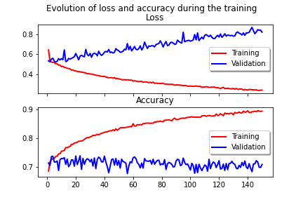 |  | 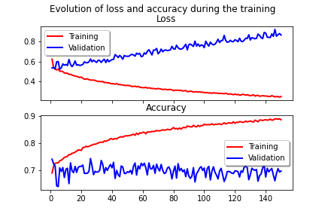 |  | 
 |  | Accuracy = 79,47 | AUROC = 0,52 | Accuracy = 76,32 | AUROC = 0,50 | Accuracy = 81,05 | AUROC = 0,55
 |  |  | F1 (macro) = 0,49 |  | F1 (macro) = 0,45 |  | F1 (macro) = 0,55
 |  |  | F1(weighted) = 0,72 |  | F1(weighted) = 0,67 |  | F1(weighted) = 0,76


 | Loss custom | CNN_1
 |  |  |  |   |  | 
 |  | Accuracy = 77,89 | AUROC = 0,5 | Accuracy = 75,26 | AUROC = 0,5 | Accuracy = 75,79 | AUROC = 0,5
 |  |  | F1 (macro) = 0,44 |  | F1 (macro) = 0,43 |  | F1 (macro) = 0,43
 |  |  | F1(weighted) = 0,68 |  | F1(weighted) = 0,65 |  | F1(weighted) = 0,65

 |  | CNN_4
 |  |  |  |   |  | 
 |  | Accuracy = 77,84 | AUROC = 0,55 | Accuracy = 75,26 | AUROC = 0,54 | Accuracy = 75,79 | AUROC = 0,56
 |  |  | F1 (macro) = 0,55 |  | F1 (macro) = 0,51 |  | F1 (macro) = 0,56
 |  |  | F1(weighted) = 0,73 |  | F1(weighted) = 0,69 |  | F1(weighted) = 0,71
 |  | CNN_5
 |  |   |  |   |  | 
 |  | Accuracy = 61,58 | AUROC = 0,57 | Accuracy = 74,21 | AUROC = 0,54 | Accuracy = 77,89 | AUROC = 0,60
 |  |  | F1 (macro) = 0,54 |  | F1 (macro) = 0,52 |  | F1 (macro) = 0,61
 |  |  | F1(weighted) = 0,65 |  | F1(weighted) = 0,69 |  | F1(weighted) = 0,74

Feuil2
 |  | Modèle : CNN 4
 |  | Preprocessing : Standardisation
 |  | Balancing : Duplicate/remove

 |  | Batch_size
 |  | 20 |  | 50 |  | 60 |  | 65 |  | 68 |  | 69 |  | 70 |  | 75 |  | 80 |  | 100 |  | 200
 Epochs | 25 |  |  |  |  |  |  |  |  |  |  |  |  | 
 |  |  |  |  |  |  |  |  |  |  |  |  |  | Accuracy = 59,47 | AUROC = 0,68
 |  |  |  |  |  |  |  |  |  |  |  |  |  |  | F1 (macro) = 0,57

 |  |  |  |  |  |  |  |  |  |  |  |  |  |  | F1 (weighted) = 0,63
 | 50 |  |  |  |  |  |  |  |  |  |  |  |  | 
 |  |  |  |  |  |  |  |  |  |  |  |  |  | Accuracy = 80,0 | AUROC = 0,70
 |  |  |  |  |  |  |  |  |  |  |  |  |  |  | F1 (macro) = 0,70

 |  |  |  |  |  |  |  |  |  |  |  |  |  |  | F1 (weighted) = 0,80
 | 55 |  |  |  |  |  |  |  |  |  |  |  |  | 
 |  |  |  |  |  |  |  |  |  |  |  |  |  | Accuracy = 75,79 | AUROC = 0,75
 |  |  |  |  |  |  |  |  |  |  |  |  |  |  | F1 (macro) = 0,70





 |  |  |  |  |  |  |  |  |  |  |  |  |  |  | F1 (weighted) = 0,77
 | 60 |   |  |  |  |   |  |  |  |   |  |  |  |   |  |   |  |  |  |  |  | 
 |  | Accuracy = 63,68 | AUROC = 0,68 | Accuracy = 65,79 | AUROC = 0,73 | Accuracy = 76,32 | AUROC = 0,69 | Accuracy = 77,67 | AUROC = 0,68 | Accuracy = 66,32 | AUROC = 0,63 | Accuracy = 81,05 | AUROC = 0,75 | Accuracy = 80,53 | AUROC = 0,68 | Accuracy = 67,89 | AUROC = 0,71 | Accuracy = 70,0 | AUROC = 0,75 | Accuracy = 79,47 | AUROC = 0,64 | Accuracy = 73,68 | AUROC = 0,71
 |  |  | F1 (macro) = 0,60 |  | F1 (macro) = 0,63 |  | F1 (macro) = 0,67 |  | F1 (macro) = 0,68 |  | F1 (macro) = 0,59 |  | F1 (macro) = 0,74 |  | F1 (macro) = 0,69 |  | F1 (macro) = 0,64 |  | F1 (macro) = 0,66 |  | F1 (macro) = 0,65 |  | F1 (macro) = 0,67
 |  |  | F1 (weighted) = 0,67 |  | F1 (weighted) = 0,69 |  | F1 (weighted) = 0,77 |  | F1 (weighted) = 0,78 |  | F1 (weighted) = 0,69 |  | F1 (weighted) = 0,81 |  | F1 (weighted) = 0,80 |  | F1 (weighted) = 0,71 |  | F1 (weighted) = 0,73 |  | F1 (weighted) = 0,78 |  | F1 (weighted) = 0,75
 | 65 |  |  |  |  |  |  |  |  |  |  |  |  | 
 |  |  |  |  |  |  |  |  |  |  |  |  |  | Accuracy = 79,47 | AUROC = 0,67
 |  |  |  |  |  |  |  |  |  |  |  |  |  |  | F1 (macro) = 0,68

 |  |  |  |  |  |  |  |  |  |  |  |  |  |  | F1 (weighted) = 0,79
 | 75 |  |  |  |  |  |  |  |  |  |  |  |  | 
 |  |  |  |  |  |  |  |  |  |  |  |  |  | Accuracy = 81,58 | AUROC = 0,63
 |  |  |  |  |  |  |  |  |  |  |  |  |  |  | F1 (macro) = 0,66
 |  |  |  |  |  |  |  |  |  |  |  |  |  |  | F1 (weighted) = 0,79
 | 150
 |  |  |  |  |  |  |  |  |  |  |  |  |  | Accuracy = 82,63 | AUROC = 0,63
 |  |  |  |  |  |  |  |  |  |  |  |  |  |  | F1 (macro) = 0,65
 |  |  |  |  |  |  |  |  |  |  |  |  |  |  | F1 (weighted) = 0,81
 | 200 |  |  |  |  |  |  |  |  |  |  |  |  | 
 |  |  |  |  |  |  |  |  |  |  |  |  |  | Accuracy = 80,0 | AUROC = 0,65
 |  |  |  |  |  |  |  |  |  |  |  |  |  |  | F1 (macro) = 0,67
 |  |  |  |  |  |  |  |  |  |  |  |  |  |  | F1 (weighted) = 0,78

Feuil4
Epochs | Accuracy | AUROC
25 | 59.47 | 0.68
50 | 80.00 | 0.70
55 | 75.79 | 0.75
60 | 80.53 | 0.68
65 | 79.47 | 0.67
75 | 81.58 | 0.63
150 | 82.63 | 0.63
200 | 80.00 | 0.65

Batch_size | Accuracy | AUROC
20 | 63.68 | 0.68
50 | 65.79 | 0.73
60 | 76.32 | 0.69
65 | 77.67 | 0.68
68 | 66.32 | 0.63
69 | 81.05 | 0.75
70 | 80.53 | 0.68
75 | 67.89 | 0.71
80 | 70.00 | 0.75
100 | 79.47 | 0.64
200 | 73.68 | 0.71

